COMPARACION DE PRECIOS
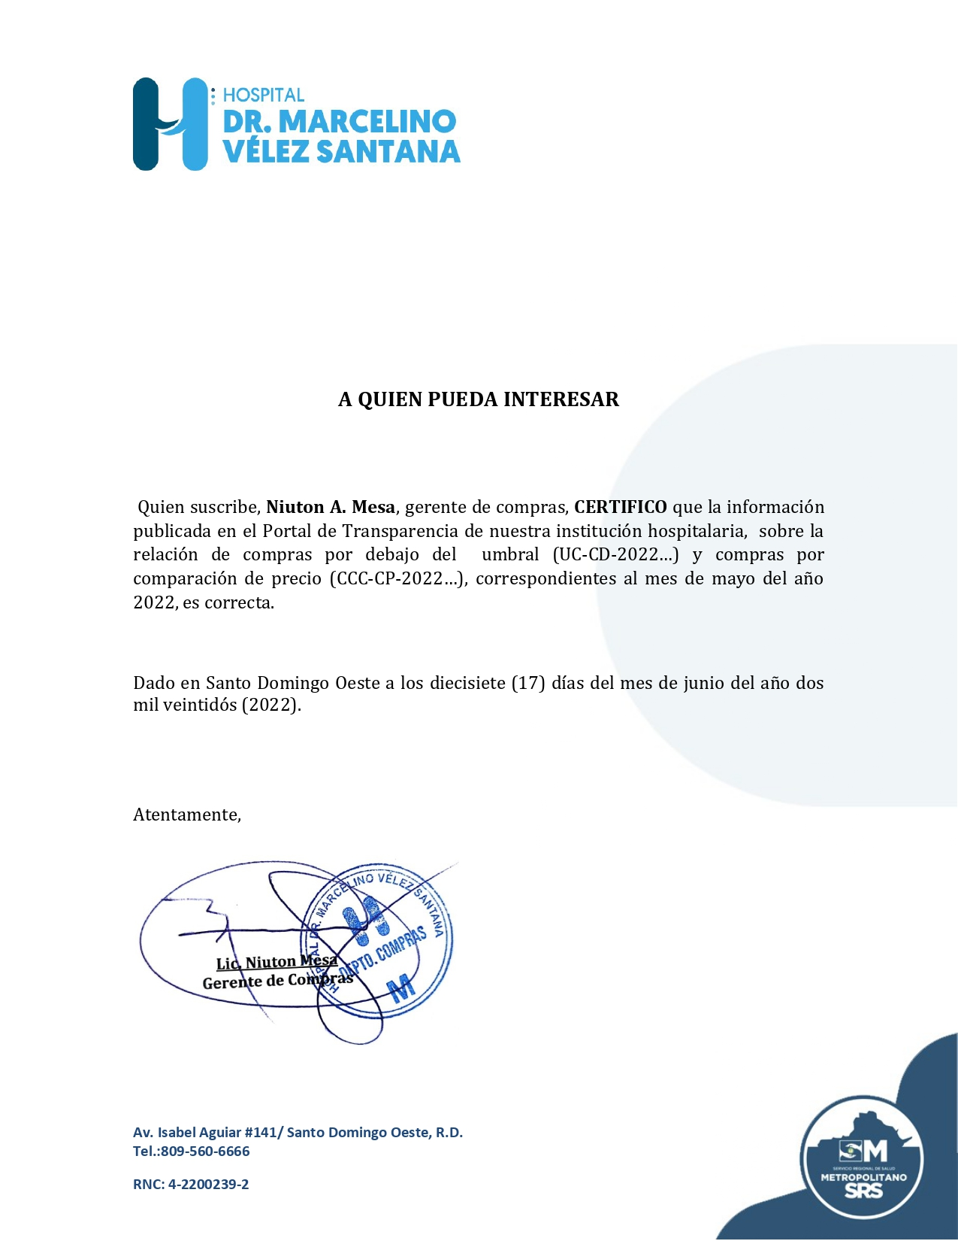
Hospital Dr. Marcelino Velez Santana
Av. Isabel Aguiar #141, Herrera
Sto. Dgo. Oeste
809-560-6666
RELACIÓN DE COMPRAS POR COMPARACIÓN DE PRECIOS
MES DE MAYO 2022

ORDEN NO. | PROCESO NO. | NOMBRE DEL SUPLIDOR | MONTO | FECHA | T/ CREDITO
2022-00212 | CCC-CP-2022-0008 | SOELCA,SRL. | 3,613,025.44 | 2022-05-03 | 120 DIAS
2022-00303 | CCC-CP-2022-0009 | SUPLIDORES Y SERVICIOS STEFEN,SRL. | 2,558,485.28 | 2022-05-23 | 120 DIAS

 |  | TOTAL | 6,171,510.72

